詳細クラス図
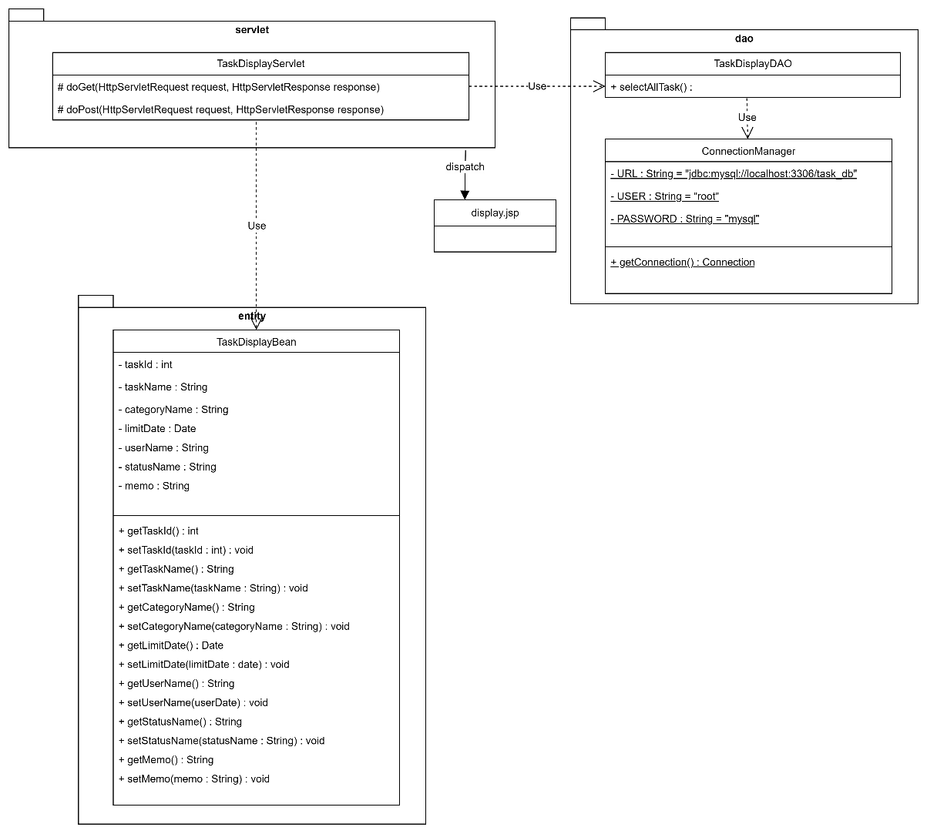
詳細クラス図 | システム名 | グループ名 | 作成日 | 担当 | 承認印

